9 Jan 23 (Omar)
Form E3.3-SKM.008

2.
3.
4.
5.
Syafiq
Maulana
Randa
 |  |  | MINUTE OF MEETING |  |  |  |  |  |  | Daftar Hadir : |  |  |  |  |  |  |  |  | Hal. : _____ dari ____
 |  |  | Tanggal, Waktu | : 09 Januari 2023
 |  |  | Tempat | : QA 2
7.
8.
9.
10.
 | Agenda :

 | No | Meeting Result |  |  |  |  |  |  |  |  |  |  |  |  |  |  | Status | Action By |  | Due Date
 | 1 | Audit IT terkait dokumen obsolete di portal QSA
 |  | Enhancement QSA Portal 2023
 |  | 1. | Otorisasi dokumen based on department, namun apabila ada 1 user yang memiliki otorisasi lebih dari departemen itu diberikan -> 15 Desember 2022 , 2 Januari 2023 |  |  |  |  |  |  |  |  |  |  |  |  |  | DONE | Maulana, Syafiq |  | 2023
 |  | 2. | Diberikan export data user, akses department -> diberikan export data akses management dan import data akses management (template) (Nb: TBD with team Apps & dev terkait dengan database DD: W3 Jan 23 ) |  |  |  |  |  |  |  |  |  |  |  |  |  | CR | IT |  | Mar-23
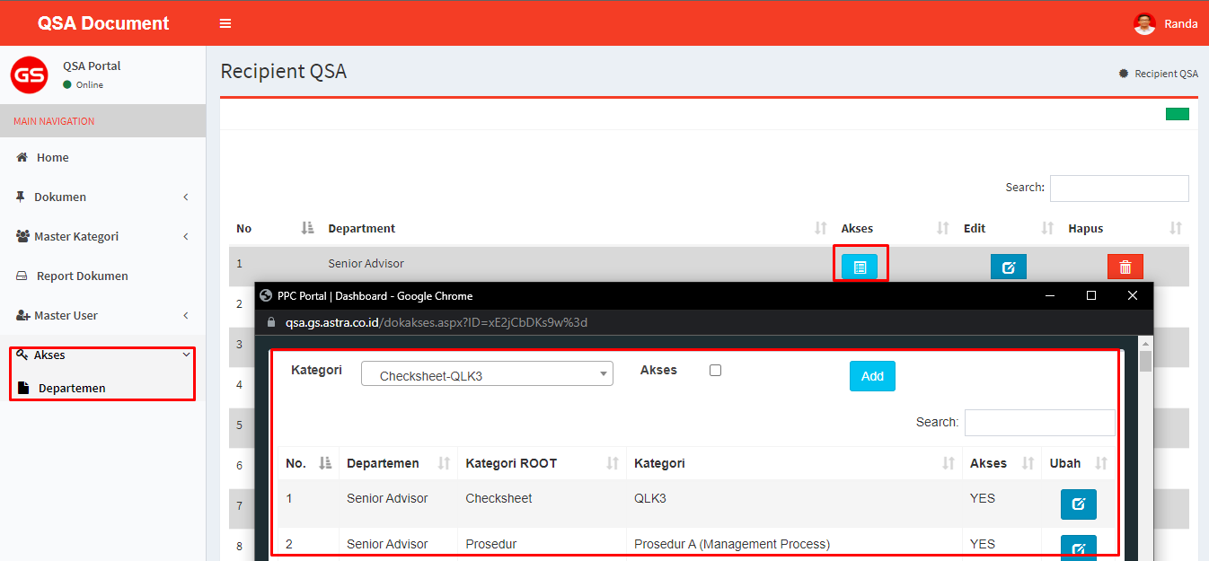

 |  | 3. | Saat ini Dokumen masih bisa didownload via Chrome -> menghilangkan fitur download di chrome |  |  |  |  |  |  |  |  |  |  |  |  |  | CR fixing | IT |  | Mar-23
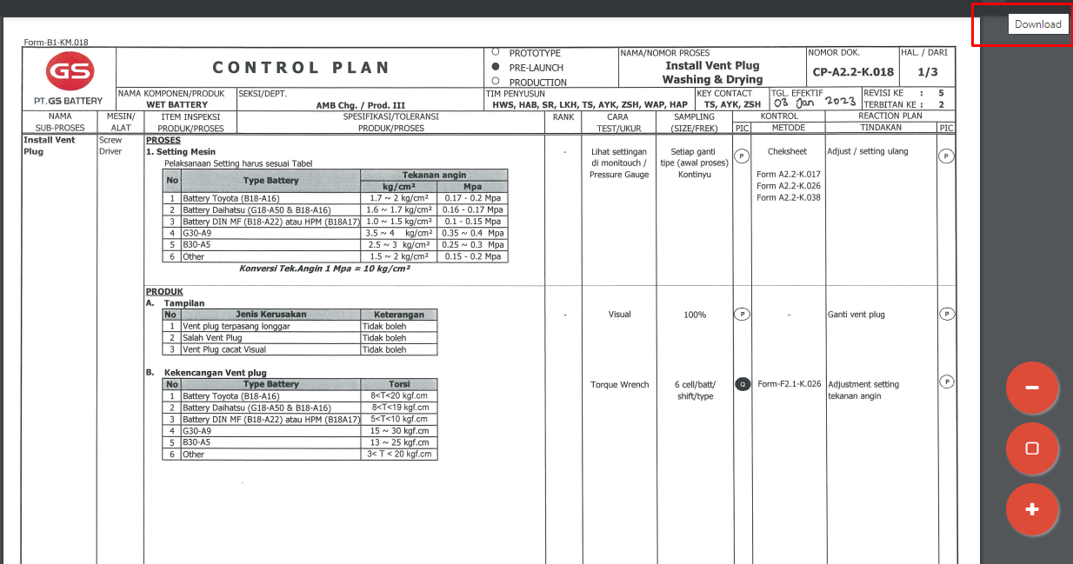

 |  |  |  |  |  |  |  |  |  |  | masih bisa di SS

 |  | 4. | Menu Histori yang muncul adalah revisi-revisi sebelumnya dari dokumen tersebut -> Perubahan table revisi,terbitan dan nomor dokumen (tambahan field pada tampilan history) |  |  |  |  |  |  |  |  |  |  |  |  |  | CR Enhacment Module | IT |  | Mar-23
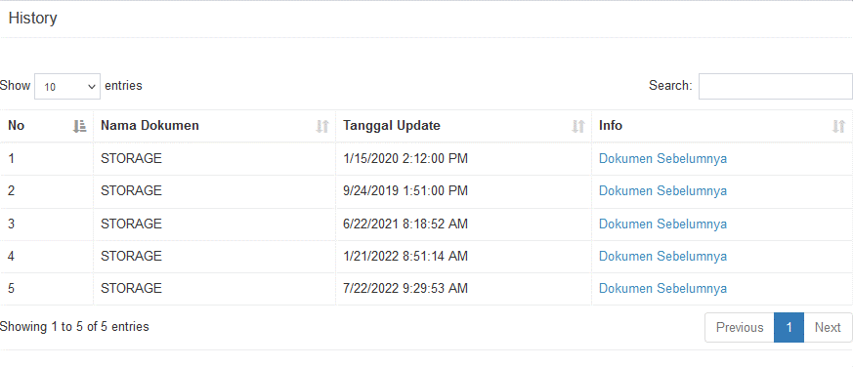
 |  |  |  |  |  |  |  | Perubahan pada History Dokumen dan revisi
 |  |  |  |  |  |  |  | NO | Nama Dokumen |  |  | Nomor Dokumen | Tanggal Efektif | Revisi | Lampiran
 |  |  |  |  |  |  |  |  |  |  |  |  |  | yang di munculkan adalah revisi sebelum revisi sebelumnya di dalam field history

 |  | 5. | Dibuatkan menu baru untuk list dokumen-dokumen obsolete permanen (khusus admin) Di dalam modul Dokumen |  |  |  |  |  |  |  |  |  |  |  |  |  | CR New MOdule | IT |  | Mar-23
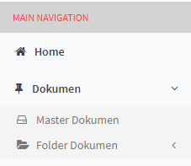

 |  |  |  |  | Penambahan Menu Dokumen Obsolete Permanent

 |  | 6. | Dokumen obsolete diberikan watermark "Obsolete Permanent" |  |  |  |  |  |  |  |  |  |  |  |  |  | CR New Module | IT |  | Mar-23
 |  | 7. | Saat ada notifikasi penambahan dokumen, link yang tersedia langsung link ke dokumen terkait (Module Notifikasi men-generate link ke dokumen yang di umumkan dmana link nya dimasukan ke dalam email) |  |  |  |  |  |  |  |  |  |  |  |  |  | CR Enhacment Module | IT |  | Mar-23
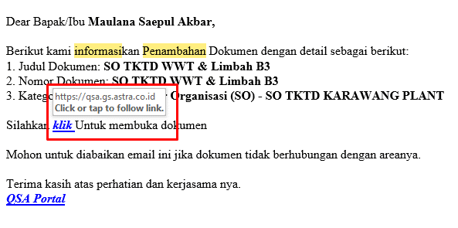

 |  |  |  |  |  |  |  |  |  |  |  |  |  |  |  | setelah login redirect ke dokumen yg di klik
 |  |  |  |  |  | dibuatkan link tsb untuk di arahkan ke dokumen yang sesuai dengan keterangan Notifikasi Penambahan

 |  | 8. | Saat ada notifikasi dokumen revisi, link yang tersedia langsung link ke dokumen terkait (Module Notifikasi men-generate link ke dokumen yang di umumkan dmana link nya dimasukan ke dalam email) |  |  |  |  |  |  |  |  |  |  |  |  |  | CR Enhacment Module | IT |  | Mar-23
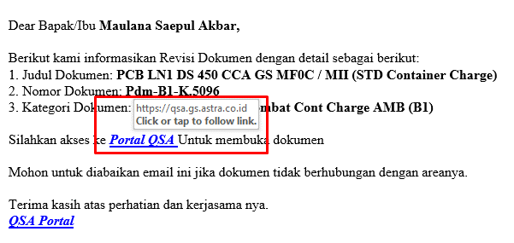

 |  |  |  |  |  | dibuatkan link tsb untuk di arahkan ke dokumen yang sesuai dengan keterangan Notifikasi Revisi

 |  | 9. | Notifikasi untuk review dokumen ke owner dokumen apabila dokumen sudah diatas 1 tahun (pengukuran tanggal 1 tahun tanggal review terakhir (masterlist dokumen digital, email group Dept, Eskalasi Email)) |  |  |  |  |  |  |  |  |  |  |  |  |  | CR New Modul & Function | IT |  | Mar-23
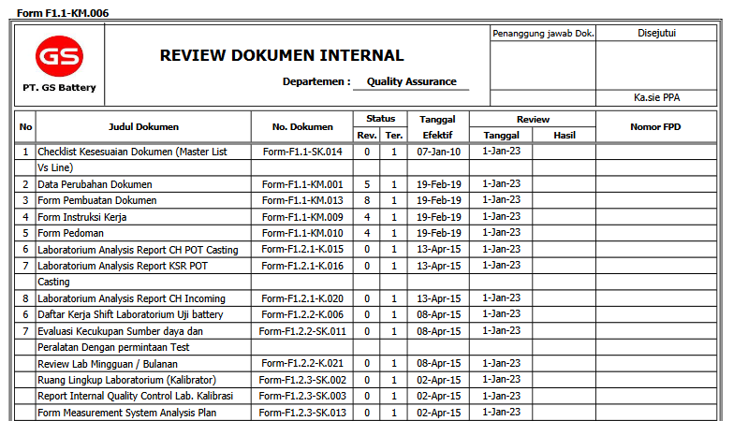

 |  |  |  |  |  |  | Dibuatkan format seperti ini untuk LIST dokumen 1 tahun untuk di review

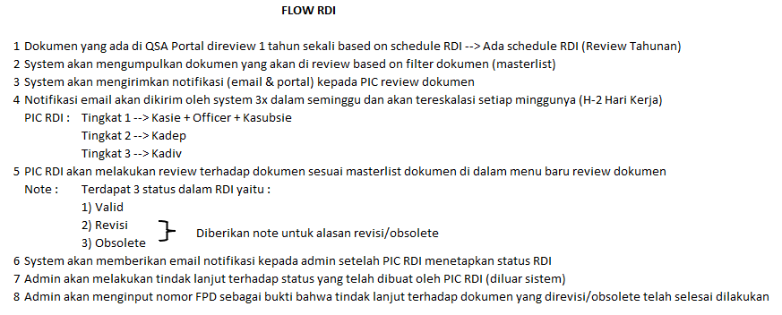

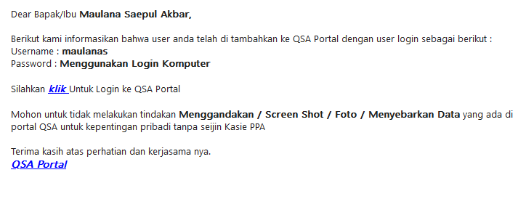
 |  | 10. | Penambahan notifikasi Email pada saat tambah user di QSA Portal |  |  |  |  |  |  |  |  |  |  |  |  |  | CR New Function | IT |  | Mar-23

 |  |  |  |  |  |  |  |  | Di tambahkan notifikasi Seperti ini ketika berhasil menambahkan user pada QSA Portal

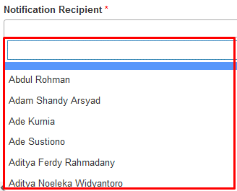
 |  | 11. | Perubahan pada isi Kolom Notification Recipient menjadi Departement (dokumen > folder dokumen > update > field notification recipient) |  |  |  |  |  |  |  |  |  | Note : |  |  |  | CR Function | IT |  | Mar-23
 |  |  |  |  |  |  |  |  |  |  |  |  | 1. Pengaruh ke update data dokumen gmn? Sebelumnya kan by email per orang

 |  |  |  |  |  | Di rubah menjadi Nama Departement bukan Nama Per orang

 |  | 14. | Korelasi dokumen Digital (fitur Tagging dokumen agar memiliki korelasi agar di search) |  |  |  |  |  |  |  |  |  |  |  |  |  | CR New Module | IT |  | Mar-23

 |  |  |  |  |  |  |  |  |  |  |  | Tombol Untuk memunculkan list Korelasi Dokumen
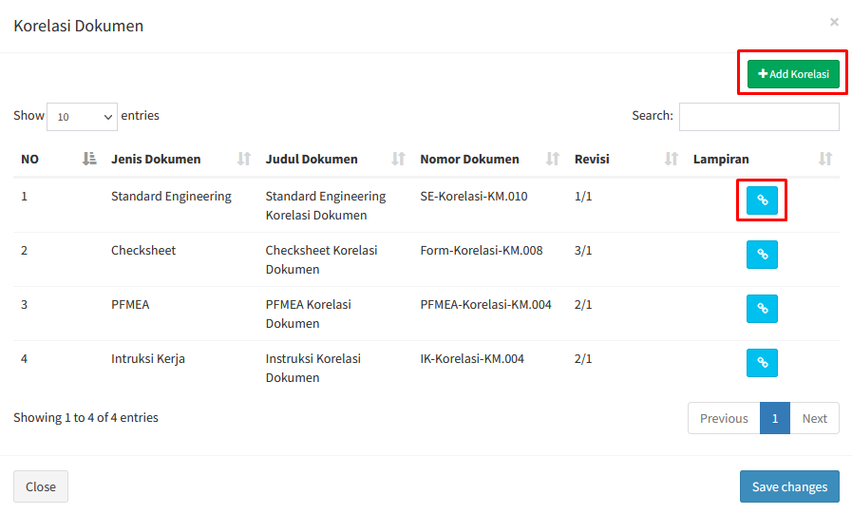

 |  |  |  |  |  |  |  |  |  |  |  | Button untuk menambahkan Korelasi |  |  | TBD, form add korelasi menyusul

 |  |  |  |  |  |  |  |  |  |  |  | Button untuk melihat dokumen

 |  |  |  |  |  |  |  |  |  |  |  | Tampilan List dokumen yang terhubung

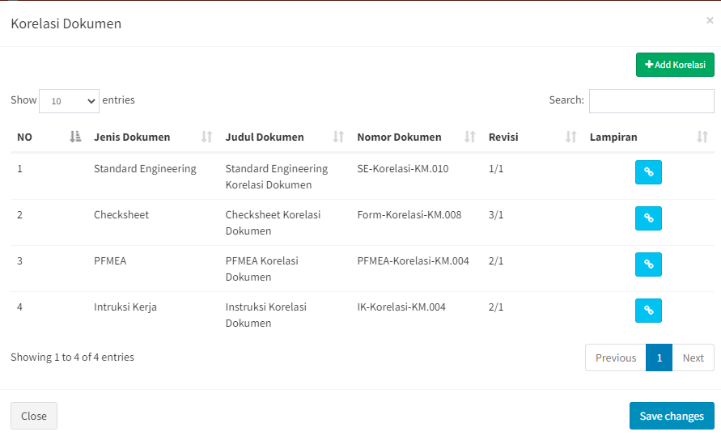

 | Conclusion :

 | Note : Participants Present can be seen in the attendance list

 |  |  |  |  |  |  |  |  |  |  |  |  |  |  |  |  |  | Revisi ke : 5

04 Jan 23
Form E3.3-SKM.008

2.
3.
4.
5.
Septiana
Syafiq
Maulana
Ikbal
Nurdiana
 |  |  | MINUTE OF MEETING |  |  |  |  |  | Daftar Hadir : |  |  |  |  |  |  | Hal. : _____ dari ____
 |  |  | Tanggal, Waktu | : 04 Januari 2023
 |  |  | Tempat | : QA 1
7.
8.
9.
10.
 | Agenda :
Randi

 | No | Meeting Result |  |  |  |  |  |  |  |  |  |  |  |  | Action By |  | Due Date
 | 1 | Audit IT terkait dokumen obsolete di portal QSA |  |  |  |  |  |  |  |  |  |  |  |  | Maulana, Syafiq |  | 2023
 |  | Enhancement QSA Portal 2023 |  |  |  |  |  |  |  |  |  |  |  | Tipe :
 |  | 1. | Otorisasi dokumen based on department, namun apabila ada 1 user yang memiliki otorisasi lebih dari departemen itu diberikan -> 15 Desember 2022 , 2 Januari 2023 |  |  |  |  |  |  |  |  |  |  | CR
 |  | 2. | Diberikan export data user, akses department -> diberikan export data akses management dan import data akses management (template) |  |  |  |  |  |  |  |  |  |  | CR New Module
 |  | 3. | Saat ini Dokumen masih bisa didownload via Chrome -> menghilangkan fitur download di chrome |  |  |  |  |  |  |  |  |  |  | CR fixing

 |  | 4. | Menu Histori yang muncul adalah revisi-revisi sebelumnya dari dokumen tersebut -> Penambahan table revisi,terbitan dan nomor dokumen (tambahan field pada tampilan history) |  |  |  |  |  |  |  |  |  |  | CR Enhacment Module

 |  |  |  |  |  |  | Di tambahkan field Nomor Dokumen dan revisi
 |  |  |  |  |  |  | NO | Nama Dokumen |  | Nomor Dokumen | Tanggal Efektif | Revisi | Lampiran

 |  | 5. | Dibuatkan menu baru untuk list dokumen-dokumen obsolete (khusus admin) |  |  |  |  |  |  |  |  |  |  | CR New MOdule
 |  | 6. | Dokumen obsolete diberikan watermark "Obsolete" |  |  |  |  |  |  |  |  |  |  | CR New Module
 |  | 7. | Saat ada notifikasi penambahan dokumen, link yang tersedia langsung link ke dokumen terkait (Module Notifikasi men-generate link ke dokumen yang di umumkan dmana link nya dimasukan ke dalam email) |  |  |  |  |  |  |  |  |  |  | CR Enhacment Module

 |  |  |  |  | dibuatkan link tsb untuk di arahkan ke dokumen yang sesuai dengan keterangan Notifikasi Penambahan

 |  | 8. | Saat ada notifikasi dokumen revisi, link yang tersedia langsung link ke dokumen terkait (Module Notifikasi men-generate link ke dokumen yang di umumkan dmana link nya dimasukan ke dalam email) |  |  |  |  |  |  |  |  |  |  | CR Enhacment Module

 |  |  |  |  | dibuatkan link tsb untuk di arahkan ke dokumen yang sesuai dengan keterangan Notifikasi Revisi

 |  | 9. | Notifikasi untuk review dokumen ke owner dokumen apabila dokumen sudah diatas 1 tahun (pengukuran tanggal 1 tahun tanggal review terakhir (masterlist dokumen digital, email group Dept, Eskalasi Email)) |  |  |  |  |  |  |  |  |  |  | CR New Function

 |  |  |  |  |  | Dibuatkan format seperti ini untuk LIST dokumen 1 tahun untuk di review

 |  | 10. | Penambahan notifikasi Email pada saat tambah user di QSA Portal |  |  |  |  |  |  |  |  |  |  | CR New Function

 |  |  |  |  |  |  |  | Di tambahkan notifikasi Seperti ini ketika berhasil menambahkan user pada QSA Portal

 |  | 11. | Perubahan pada isi Kolom Notification Recipient menjadi Departement |  |  |  |  |  |  |  |  |  |  | CR Function

 |  |  |  |  | Di rubah menjadi Nama Departement bukan Nama Per orang

 |  | 14. | Korelasi dokumen Digital (fitur Tagging dokumen agar memiliki korelasi agar di search) |  |  |  |  |  |  |  |  |  |  | CR New Module

 |  |  |  |  |  |  |  |  |  | Tombol Untuk memunculkan list Korelasi Dokumen

 |  |  |  |  |  |  |  |  |  | Button untuk menambahkan Korelasi

 |  |  |  |  |  |  |  |  |  | Button untuk melihat dokumen

 |  |  |  |  |  |  |  |  |  | Tampilan List dokumen yang terhubung

 | Conclusion :

 | Note : Participants Present can be seen in the attendance list

 |  |  |  |  |  |  |  |  |  |  |  |  |  |  | Revisi ke : 5

9 Jan 23
Form E3.3-SKM.008

2.
3.
4.
5.
Syafiq
Maulana
Randa
 |  |  | MINUTE OF MEETING |  |  |  |  |  |  | Daftar Hadir : |  |  |  |  |  |  | Hal. : _____ dari ____
 |  |  | Tanggal, Waktu | : 09 Januari 2023
 |  |  | Tempat | : QA 2
7.
8.
9.
10.
 | Agenda :

 | No | Meeting Result |  |  |  |  |  |  |  |  |  |  |  |  | Status | Action By |  | Due Date
 | 1 | Audit IT terkait dokumen obsolete di portal QSA
 |  | Enhancement QSA Portal 2023
 |  | 1. | Otorisasi dokumen based on department, namun apabila ada 1 user yang memiliki otorisasi lebih dari departemen itu diberikan -> 15 Desember 2022 , 2 Januari 2023 |  |  |  |  |  |  |  |  |  |  |  | DONE | Maulana, Syafiq |  | 2023
 |  | 2. | Diberikan export data user, akses department -> diberikan export data akses management dan import data akses management (template) (Nb: TBD with team Apps & dev terkait dengan database DD: W3 Jan 23 ) |  |  |  |  |  |  |  |  |  |  |  | CR | IT |  | Mar-23

 |  | 3. | Saat ini Dokumen masih bisa didownload via Chrome -> menghilangkan fitur download di chrome |  |  |  |  |  |  |  |  |  |  |  | CR fixing | IT |  | Mar-23

 |  | 4. | Menu Histori yang muncul adalah revisi-revisi sebelumnya dari dokumen tersebut -> Perubahan table revisi,terbitan dan nomor dokumen (tambahan field pada tampilan history) |  |  |  |  |  |  |  |  |  |  |  | CR Enhacment Module | IT |  | Mar-23

 |  |  |  |  |  |  |  | Perubahan pada History Dokumen dan revisi
 |  |  |  |  |  |  |  | NO | Nama Dokumen |  | Nomor Dokumen | Tanggal Efektif | Revisi | Lampiran
 |  |  |  |  |  |  |  |  |  |  |  |  | yang di munculkan adalah revisi sebelum revisi sebelumnya di dalam field history

 |  | 5. | Dibuatkan menu baru untuk list dokumen-dokumen obsolete permanen (khusus admin) Di dalam modul Dokumen |  |  |  |  |  |  |  |  |  |  |  | CR New MOdule | IT |  | Mar-23

 |  |  |  |  | Penambahan Menu Dokumen Obsolete Permanent

 |  | 6. | Dokumen obsolete diberikan watermark "Obsolete Permanent" |  |  |  |  |  |  |  |  |  |  |  | CR New Module | IT |  | Mar-23
 |  | 7. | Saat ada notifikasi penambahan dokumen, link yang tersedia langsung link ke dokumen terkait (Module Notifikasi men-generate link ke dokumen yang di umumkan dmana link nya dimasukan ke dalam email) |  |  |  |  |  |  |  |  |  |  |  | CR Enhacment Module | IT |  | Mar-23

 |  |  |  |  |  | dibuatkan link tsb untuk di arahkan ke dokumen yang sesuai dengan keterangan Notifikasi Penambahan

 |  | 8. | Saat ada notifikasi dokumen revisi, link yang tersedia langsung link ke dokumen terkait (Module Notifikasi men-generate link ke dokumen yang di umumkan dmana link nya dimasukan ke dalam email) |  |  |  |  |  |  |  |  |  |  |  | CR Enhacment Module | IT |  | Mar-23

 |  |  |  |  |  | dibuatkan link tsb untuk di arahkan ke dokumen yang sesuai dengan keterangan Notifikasi Revisi

 |  | 9. | Notifikasi untuk review dokumen ke owner dokumen apabila dokumen sudah diatas 1 tahun (pengukuran tanggal 1 tahun tanggal review terakhir (masterlist dokumen digital, email group Dept, Eskalasi Email)) --> Sesuai dengan diskusi tanggal 30/01/2023 |  |  |  |  |  |  |  |  |  |  |  | CR New Modul & Function | IT |  | Mar-23

 |  |  |  |  |  |  | Dibuatkan format seperti ini untuk LIST dokumen 1 tahun untuk di review

 |  | 10. | Penambahan notifikasi Email pada saat tambah user di QSA Portal |  |  |  |  |  |  |  |  |  |  |  | CR New Function | IT |  | Mar-23

 |  |  |  |  |  |  |  |  | Di tambahkan notifikasi Seperti ini ketika berhasil menambahkan user pada QSA Portal

 |  | 11. | Perubahan pada isi Kolom Notification Recipient menjadi Departement (dokumen > folder dokumen > update > field notification recipient) |  |  |  |  |  |  |  |  |  |  |  | CR Function | IT |  | Mar-23

 |  |  |  |  |  | Di rubah menjadi Nama Departement bukan Nama Per orang

 |  | 12 | Korelasi dokumen Digital (fitur Tagging dokumen agar memiliki korelasi agar di search) |  |  |  |  |  |  |  |  |  |  |  | CR New Module | IT |  | Mar-23

 |  |  |  |  |  |  |  |  |  |  | Tombol Untuk memunculkan list Korelasi Dokumen

 |  |  |  |  |  |  |  |  |  |  | Button untuk menambahkan Korelasi

 |  |  |  |  |  |  |  |  |  |  | Button untuk melihat dokumen

 |  |  |  |  |  |  |  |  |  |  | Tampilan List dokumen yang terhubung

 | Conclusion :

 | Note : Participants Present can be seen in the attendance list

 |  |  |  |  |  |  |  |  |  |  |  |  |  |  |  | Revisi ke : 5

Flow RDI
 | FLOW RDI

1 | Dokumen yang ada di QSA Portal direview 1 tahun sekali based on schedule RDI --> Ada schedule RDI (Review Tahunan)

 |  |  |  | 1. Tambah Schedule Pertama kali, by inject database
 |  |  |  | 2. Jadwal bisa di update by Quarterly, Semester, Yearly, 2 tahun dan 3 tahun
 |  |  |  | 3. data schedule bisa di ubah oleh Admin
 |  |  |  | 4. sistem membaca hari kerja (sabtu dan minggu tidak di hitung) --> Jika tanggal jatuh di hari sabtu dan minggu, maka akan tarik maju di hari jumat

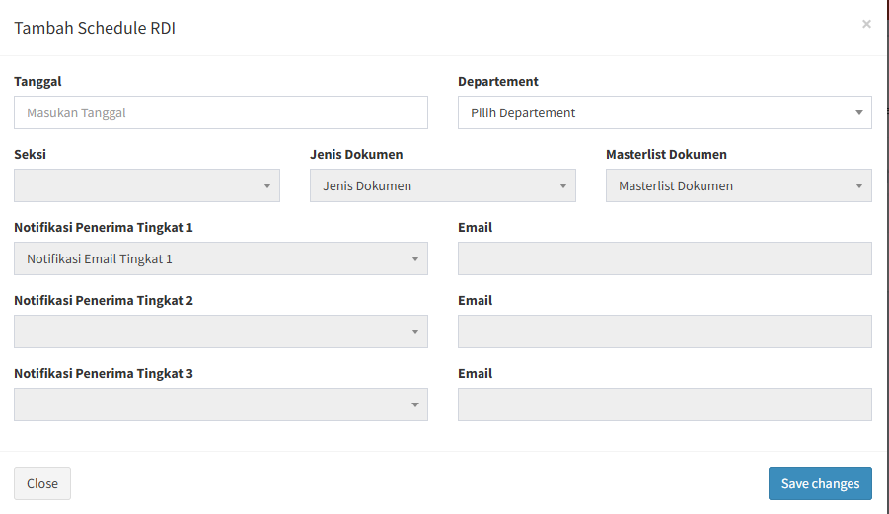
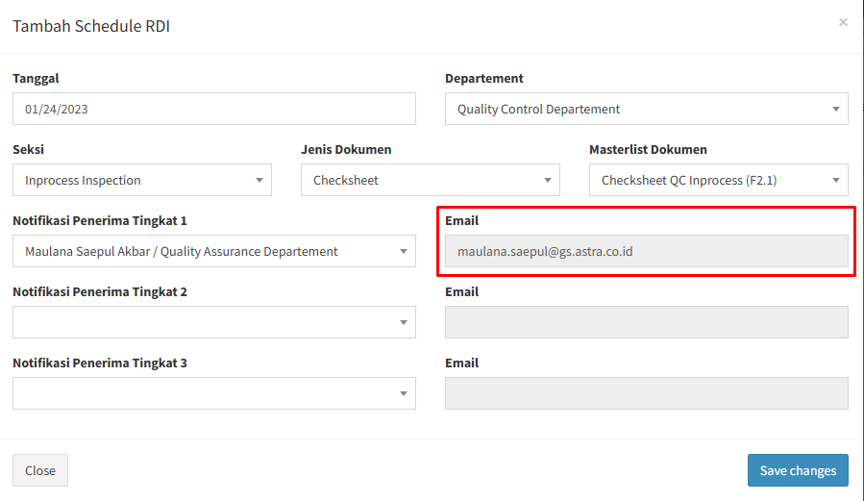

 |  |  |  |  |  |  | Email bisa di tambahkan lebih dari 1 user (email) dan input bisa di ubah2 (not-disabled)

2 | System akan mengumpulkan dokumen yang akan di review based on filter dokumen (masterlist) --> List Dokumen mempunyai All check, agar di rubah tidak 1-1

 |  |  |  |  |  |  |  | Nama user di PIC Owner dokumen (Tingkat 1)

 |  |  |  |  |  |  |  | Button Masterlist Dokumen

 |  |  |  |  |  |  |  | Yang bisa masuk ke halaman ini dan yang bisa ubah, hanya PIC Owner
 |  |  |  |  |  |  |  | dokumen (nama2 tingkat 1,2 dan 3)

3 | System akan mengirimkan otomatis notifikasi email kepada PIC review dokumen dan Admin QA ketika Add schedule berhasil --> Di tambahkan fitur notifikasi di QSA Portal jika ada RDI terbaru atau berstatus belum Review
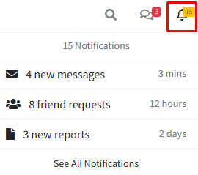

Link Redirect ke Masterlist Kategori Dokumen sesuai dengan notifikasi
 |  |  |  |  |  |  |  |  | 1. Pembuatan Notifikasi
 |  |  |  |  |  |  |  |  | 2. Grouping notifikasi based on menu

4 | Notifikasi email akan dikirim oleh system dan akan tereskalasi sesuai ketentuan di bawah --> Notifikasi bisa di set untuk setiap Tingkat nya --> notifikasi tidak bisa di setting / di ubah
 | PIC RDI : | Tingkat 1 --> Kasie + Officer + Kasubsie -> 1 minggu 3x sampai status RDI berubah menjadi Process Admin
 |  | Tingkat 2 --> Kadep --> 1 minggu 1x sampai status RDI berubah menjadi Process Admin |  |  | Settingan untuk notifikasi tingkat 1-3 di diskusikan lagi
 |  | Tingkat 3 --> Kadiv --> 2 minggu 1x sampai status RDI berubah menjadi Process Admin
5 | PIC Owner dokumen akan melakukan review terhadap dokumen sesuai masterlist dokumen di dalam menu baru review dokumen
 | Note : | Terdapat 3 hasil dalam RDI yaitu :
 |  | 1) Tetap | Diberikan note untuk hasilnya
 |  | 2) Revisi
 |  | 3) Obsolete

 |  |  |  |  |  | Button For Update Hasil Review Dokumen

 |  |  |  |  |  | Note untuk hasil Review --> Modal Note Muncul ketika Hasil sudah di tetapkan

 |  |  |  |  |  | Action save / cancel Data

 |  |  |  |  |  | Hasil Review

6 | System akan mengubah Status RDI secara otomatis dan System akan memberikan email notifikasi kepada admin, setelah PIC Owner Dokumen menetapkan semua hasil RDI dan status RDI berubah menjadi Proses Admin --> Status Review bisa di ubah oleh Admin

 |  |  |  |  |  | Status Hasil Review terdiri dari :
 |  |  |  |  |  | Belum review (merah) --> PIC Owner belum merubah Status Hasil Review pada Point 5.
 |  |  |  |  |  | Proses review(kuning) --> PIC Owner sudah merubah salah satu status hasil review
 |  |  |  |  |  | Proses revisi --> PIC Owner sudah menerima softcopy dan merevisi dokumen yang perlu di revisi
 |  |  |  |  |  | Proses Admin (biru tua) --> PIC Owner sudah merubah semua status hasil review
 |  |  |  |  |  | Selesai (hijau) --> PIC Admin sudah menginput semua nomor FPD

7 | Admin akan melakukan tindak lanjut terhadap hasil review yang telah dibuat oleh PIC Owner Dokumen (diluar sistem)

 |  |  |  |  |  | Hasil revisi yang diberikan Owner Dokumen --> Hasil bisa di ganti oleh Admin

 |  |  |  |  |  | Note yang di berikan Owner dokumen untuk hasil yang diberikan --> Note bisa di ganti oleh Admin, FPD di dalam note (Lampiran nya)

8 | Admin akan menginput nomor FPD sebagai bukti bahwa tindak lanjut terhadap dokumen yang direvisi/obsolete telah selesai dilakukan --> Status RDI berubah menjadi Selesai ketika nomor FPD terisi semua

9 | System akan mengirimkan email otomatis ke admin Kadept QA dan Kadept Owner Dokumen jika status RDI tersebut Selesai
 | Email ini di kirimkan untuk memberitahu Kadept QA Dan Owner Dokumen dan untuk menandatangani Hasil RDI yang berstatus Selesai
 | Dan jika kedua nya sudah menandatangani hasil RDI, Munculkan button untuk mendownload PDF Rekapan Hasil RDI

Rekap Approval RDI
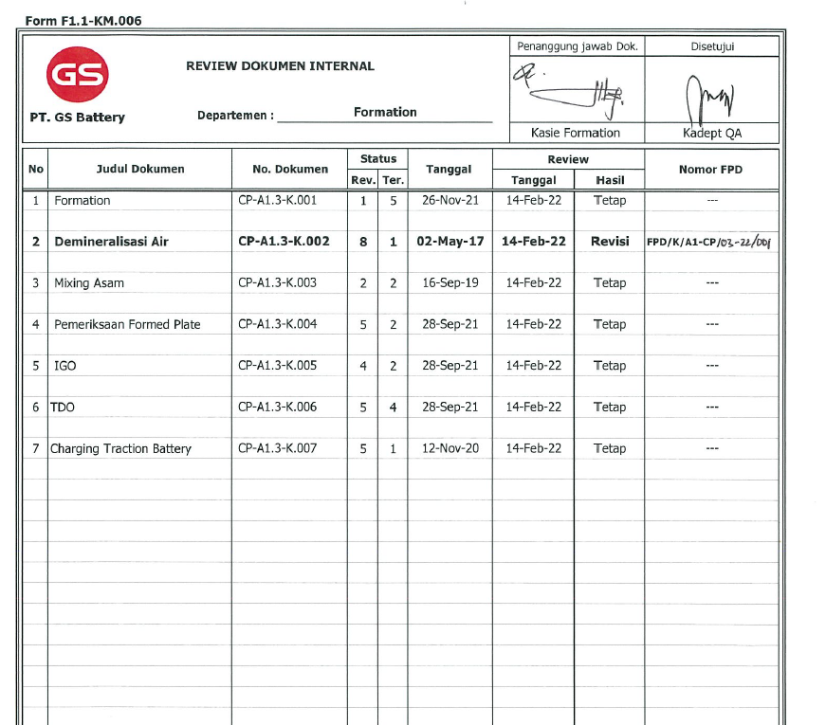

30 Jan 23
Form E3.3-SKM.008

2.
3.
4.
5.
SR
Maulana
Randa
Syafiq
Olvi
 |  |  | MINUTE OF MEETING |  |  |  |  |  |  | Daftar Hadir : |  |  |  |  |  |  | Hal. : _____ dari ____
 |  |  | Tanggal, Waktu | : 30 Januari 2023
 |  |  | Tempat | : QA 1
7.
8.
9.
10.
 | Agenda :

 | No | Meeting Result |  |  |  |  |  |  |  |  |  |  |  |  | Status | Action By |  | Due Date
 | 1 | Audit IT terkait dokumen obsolete di portal QSA
 |  | Enhancement QSA Portal 2023
 |  | 1. | Otorisasi dokumen based on department, namun apabila ada 1 user yang memiliki otorisasi lebih dari departemen itu diberikan -> 15 Desember 2022 , 2 Januari 2023 |  |  |  |  |  |  |  |  |  |  |  | DONE | Maulana, Syafiq |  | 2023
 |  | 2. | Diberikan export data user, akses department -> diberikan export data akses management dan import data akses management (template) (Nb: TBD with team Apps & dev terkait dengan database DD: W3 Jan 23 ) |  |  |  |  |  |  |  |  |  |  |  | CR | IT |  | Mar-23

 |  | 3. | Saat ini Dokumen masih bisa didownload via Chrome -> menghilangkan fitur download di chrome |  |  |  |  |  |  |  |  |  |  |  | CR fixing | IT |  | Mar-23

 |  | 4. | Menu Histori yang muncul adalah revisi-revisi sebelumnya dari dokumen tersebut -> Perubahan table revisi,terbitan dan nomor dokumen (tambahan field pada tampilan history) |  |  |  |  |  |  |  |  |  |  |  | CR Enhacment Module | IT |  | Mar-23

 |  |  |  |  |  |  |  | Perubahan pada History Dokumen dan revisi
 |  |  |  |  |  |  |  | NO | Nama Dokumen |  | Nomor Dokumen | Tanggal Efektif | Revisi | Lampiran
 |  |  |  |  |  |  |  |  |  |  |  |  | yang di munculkan adalah revisi sebelum revisi sebelumnya di dalam field history

 |  | 5. | Dibuatkan menu baru untuk list dokumen-dokumen obsolete permanen (khusus admin) Di dalam modul Dokumen |  |  |  |  |  |  |  |  |  |  |  | CR New MOdule | IT |  | Mar-23

 |  |  |  |  | Penambahan Menu Dokumen Obsolete Permanent

 |  | 6. | Dokumen obsolete diberikan watermark "Obsolete Permanent" |  |  |  |  |  |  |  |  |  |  |  | CR New Module | IT |  | Mar-23
 |  | 7. | Saat ada notifikasi penambahan dokumen, link yang tersedia langsung link ke dokumen terkait (Module Notifikasi men-generate link ke dokumen yang di umumkan dmana link nya dimasukan ke dalam email) |  |  |  |  |  |  |  |  |  |  |  | CR Enhacment Module | IT |  | Mar-23

 |  |  |  |  |  | dibuatkan link tsb untuk di arahkan ke dokumen yang sesuai dengan keterangan Notifikasi Penambahan

 |  | 8. | Saat ada notifikasi dokumen revisi, link yang tersedia langsung link ke dokumen terkait (Module Notifikasi men-generate link ke dokumen yang di umumkan dmana link nya dimasukan ke dalam email) |  |  |  |  |  |  |  |  |  |  |  | CR Enhacment Module | IT |  | Mar-23

 |  |  |  |  |  | dibuatkan link tsb untuk di arahkan ke dokumen yang sesuai dengan keterangan Notifikasi Revisi

 |  | 9. | Notifikasi untuk review dokumen ke owner dokumen apabila dokumen sudah diatas 1 tahun (pengukuran tanggal 1 tahun tanggal review terakhir (masterlist |  |  |  |  |  |  |  |  | --> Sesuai dengan diskusi tanggal 30/01/2023 (Flow RDI dan Rekap Approval RDI) |  |  | CR New Modul & Function | IT |  | Mar-23
 |  |  | dokumen digital, email group Dept, Eskalasi Email))

 |  |  |  |  |  |  | Dibuatkan format seperti ini untuk LIST dokumen 1 tahun untuk di review

 |  | 10. | Penambahan notifikasi Email pada saat tambah user di QSA Portal |  |  |  |  |  |  |  |  |  |  |  | CR New Function | IT |  | Mar-23

 |  |  |  |  |  |  |  |  | Di tambahkan notifikasi Seperti ini ketika berhasil menambahkan user pada QSA Portal

 |  | 11. | Perubahan pada isi Kolom Notification Recipient menjadi Departement (dokumen > folder dokumen > update > field notification recipient) |  |  |  |  |  |  |  |  |  |  |  | CR Function | IT |  | Mar-23

 |  |  |  |  |  | Di rubah menjadi Nama Departement bukan Nama Per orang

 |  | 12 | Korelasi dokumen Digital (fitur Tagging dokumen agar memiliki korelasi agar di search) |  |  |  |  |  |  |  |  |  |  |  | CR New Module | IT |  | Mar-23

 |  |  |  |  |  |  |  |  |  |  | Tombol Untuk memunculkan list Korelasi Dokumen

 |  |  |  |  |  |  |  |  |  |  | Button untuk menambahkan Korelasi

 |  |  |  |  |  |  |  |  |  |  | Button untuk melihat dokumen

 |  |  |  |  |  |  |  |  |  |  | Tampilan List dokumen yang terhubung

 | Conclusion :

 | Note : Participants Present can be seen in the attendance list

 |  |  |  |  |  |  |  |  |  |  |  |  |  |  |  | Revisi ke : 5

